상품제안서
크리스탈 볼펜 | 상품코드: F03768

 |  |  |  |  |  |  | 02-412-0044 | www.easy1.co.kr
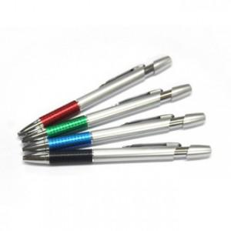

【상세/제작정보】 | 실크인쇄1도 300개미만 기본8,000원 300-1000개미만은10원추가 도수추가시-1,000개 20원 1000개미만30원/300개미만 8.000

【인쇄/포장옵션】 | 실크 / OPP(비닐)

【공급단가】 | 수량 | 1,000~ | 2,000~ | 3,000~ | 5,000~ | 10,000~
*VAT별도 | 단가 | 310원 | 300원 | 290원 | 280원 | 270원

【상품 URL】 | https://dev.easy1.co.kr:443/src/goods_detail.php?gdno=3768

